상품제안서
볼빅 2025년 신년볼 청사 에디션 3피스 골프공 12구 선물세트 | 상품코드: F30558

 |  |  |  |  |  |  | 02-412-0044 | www.easy1.co.kr
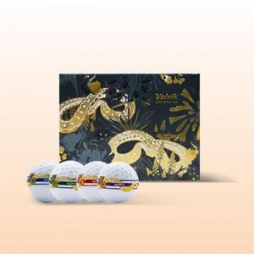

【상세/제작정보】 | * 라벨지 50세트 이상 무료 * 쇼핑백 문의

【인쇄/포장옵션】 | 전사 / 포장지포장

【공급단가】 | 수량 | 20~ | 50~ | 100~ | 300~ | 500~
*VAT별도 | 단가 | 45,000원 | 44,280원 | 43,200원 | 42,120원 | 41,400원

【상품 URL】 | https://dev.easy1.co.kr:443/src/goods_detail.php?gdno=30558

